Hoja1
 | FRONTEND |  | MIDDLEWARE |  | BACKEND

REACT.JS
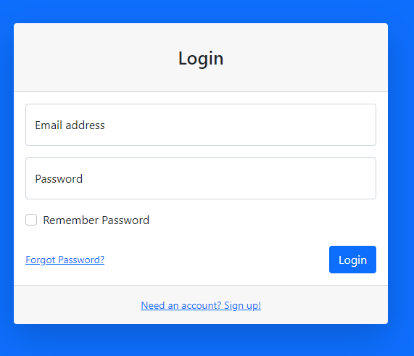

POST(USUARIO,PASSSWORD)

 |  |  |  | LOGIN(USUARIO,PASSWORD)
 |  |  | JWT
JWT

JWT
 |  |  |  | USER

JSON

 |  | JWT

